안전가이드 전체적인 컨셉 기획
안전가이드 컨셉 기획

 | 안전 가이드 정의

 |  | 안전가이드는 아이들이 교통안전 미션에서 실패했을 때,
 |  | 해당 문제에 대한 피드백을 받으며 올바른 행동을 보여줌으로써 익히도록 돕는 학습 복습할 수 있는 장소 및 씬

 | 키워드

 |  | 실패 기반 피드백 |  |  | NPC 시연 |  | 교통안전 교육

 |  | 복습 루프 |  |  | 음성 가이드

 | 기획의도 방향성

 |  | 아이들이 실패했을때 복습겸 한번 더 배움을 위해 오는 복습 장소 마련
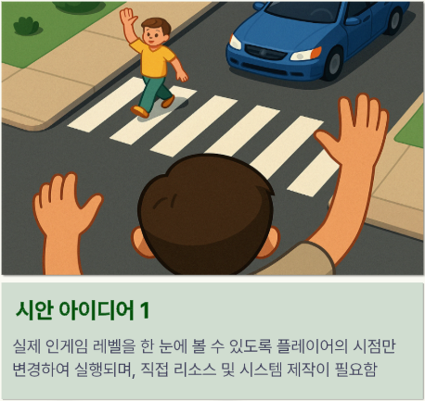

 |  | 시안 1을 사용하되, 전체적인 레벨을 보여주지 않고 1인칭 시점에서 시연을 가까이서 볼 수 있도록 할 예정
 |  |  | 아이들에게 잘못된 점을 말해주는 과정에서 전체적인 레벨보단 가까이서 보여주는거에 더 중점으로 둠

 |  | 무엇을 틀렸는지 확인하여, 틀린 내용에 맞춰 맞춤 안전가이드를 제공 할 예정

 |  | 잘못된 행동과 그 행동에 대한 결과를 폭력적이저 않고 단순하게 보여줄 예정
 |  |  | 계속해서 알려주는 정답 보단 아이들에게는 오답이 왜 문제인지 각인시키는것이 더 중요해 보임

 |  | 인터렉션이 없는 대신 몰입도를 위해 대부분이 애니메이션으로 진행될 예정

 | 플로우
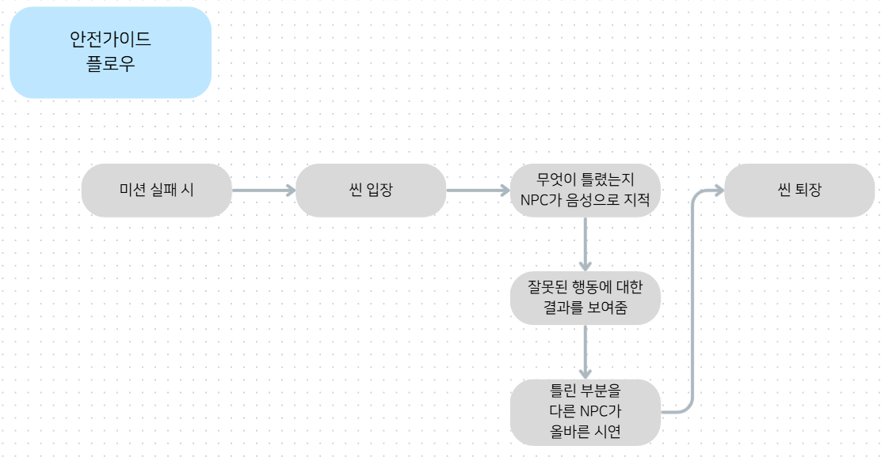

 |  | 위 플로우 처럼
 |  | 시청 기반 학습으로 진행됨
 |  |  | 단, 틀린 내용에 대한 결과를 보여줄때 보여줄 필요성을 느끼지 않는다면 추가 X

 | 예시 사진

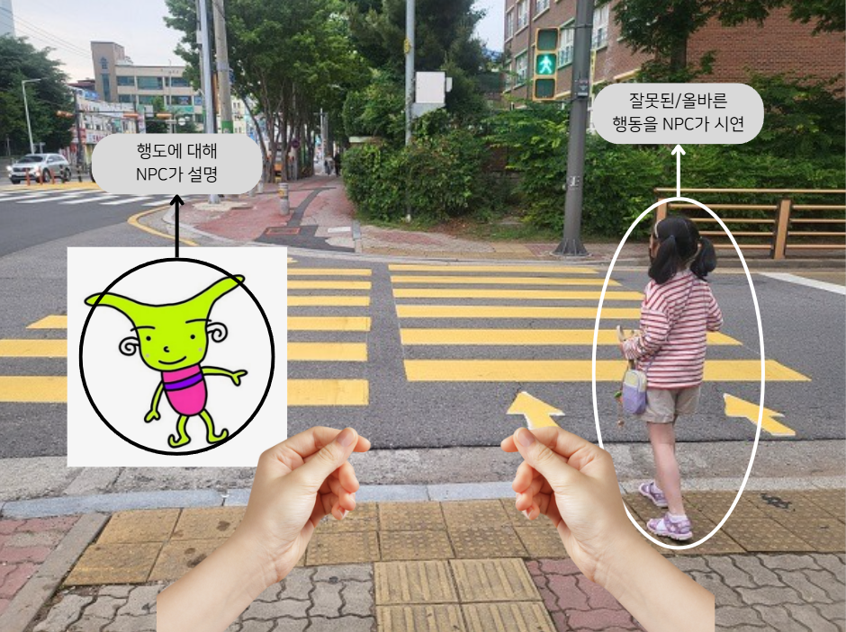

 |  | 아이들에게 틀린 내용을 확실하게 각인 시키기 위해 바로 앞에서 시청각 자료를 시청 할 수 있도록 함

 |  | 여기서는 이탈을 막기 위해 이동이 불가능

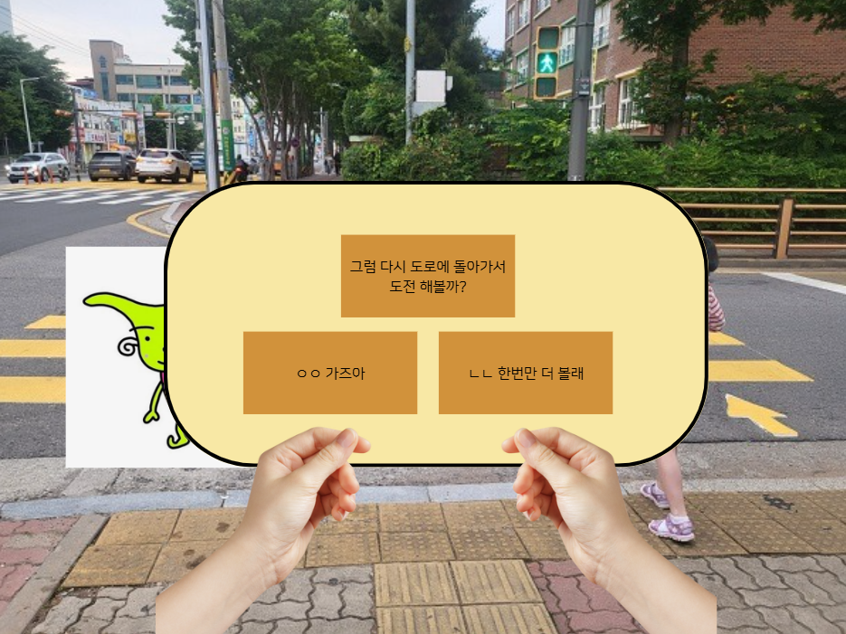

 |  | 안전가이드를 완료한 뒤에는, 아이가 스스로 복습이 필요하다고 느끼면 한 번 더 선택해볼 수 있도록 선택지를 제공
 |  |  | 단, 재복습 시청은 각 안전가이드당 1회로 제한되며, 한 번 더 재 복습한 이후에는 선택지 없이 바로 미션으로 진행

 | 챕터 별 시연 위치 및 시야각

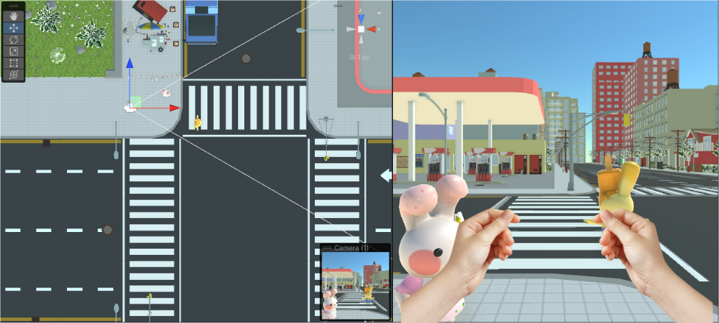
 |  | 챕터1

 |  | 챕터 1-2 시작부분에서 안전 가이드 진행

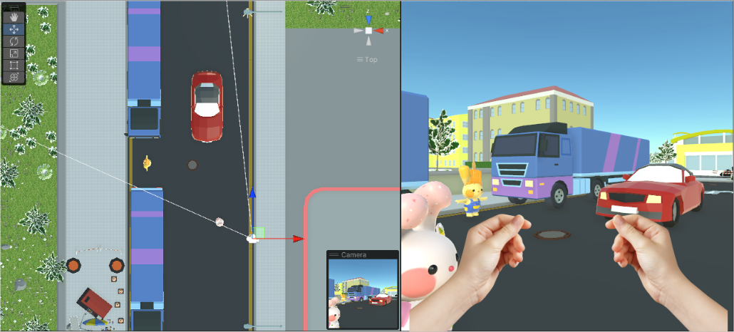
 |  | 챕터2

 |  | 챕터 2-2 시작부분에서 안전 가이드 진행

 | 미션 별 안전 가이드

 |  |  | ※미션 테이블 추가 및 수정으로 변동될 가능성 있음

 |  | 구분1 |  | 구분2 |  | 내용
 |  | 챕터1 |  | 안전가이드1 |  | 노란 안전선 안쪽에서 대기를 하지않고 돌격했을때 나오는 안전 가이드
 |  |  |  | 안전가이드2 |  | 초록불이 켜졌을 때, 좌우 살피기 행동을 하지 않았을때 나오는 안전 가이드
 |  |  |  | 안전가이드3 |  | 한손을 들고 천천히 건너기를 하지 않을 경우 나오는 안전 가이드
 |  |  |  | 안전가이드4 |  | 횡단보도에서 멈추거나 완전히 벗어나는 행동을 했을 경우 나오는 안전 가이드
 |  |  |  | 안전가이드5
 |  | 챕터2 |  | 안전가이드6
 |  |  |  | 안전가이드7
 |  |  |  | 안전가이드8

